Плей-офф Кубок Года
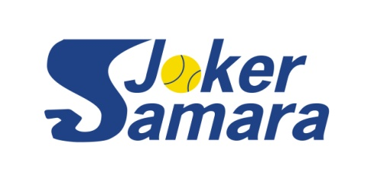
SAMARA JOKER YEAR CUP 2022
Таблица турнира плей-офф на 16 участников

 |  |  |  |  | Сроки проведения: |  |  | 21.08 - 31.10.2022

посев | № строк | 1/8 финала |  | 1/4 финала |  | 1/2 финала | Финал

1 | 1 | Попов Евгений

 | 2 | Колебянов Дмитрий

 | 3 | Лумпов Илья

 | 4 | Бабунов Александр

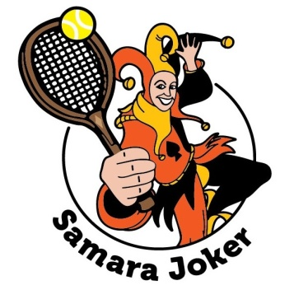
 | 5 | Лаптев Сергей
 |  |  | Мингачев Юсуп
 | 6 | Мингачев Юсуп
 |  |  |  | 6:2 6:4; 6:1 6:2;
 | 7 | Лаверычев Евгений

4 | 8 | Пирогов Юрий

3 | 9 | Макеев Андрей
 |  |  | Пронин Александр
 | 10 | Пронин Александр
 |  |  |  | 6:1 6:2;
 | 11 | Лаврентьев Владимир

 | 12 | Огарков Сергей

 | 13 | Бородин Игорь
 |  |  | Литвинов Евгений
 | 14 | Литвинов Евгений
 |  |  |  | 6:0 6:3
 | 15 | Ревякин Олег
 |  |  |  |  |  |  | Матч за 3 место
2 | 16 | Савинков Александр

